OverlainGridlines
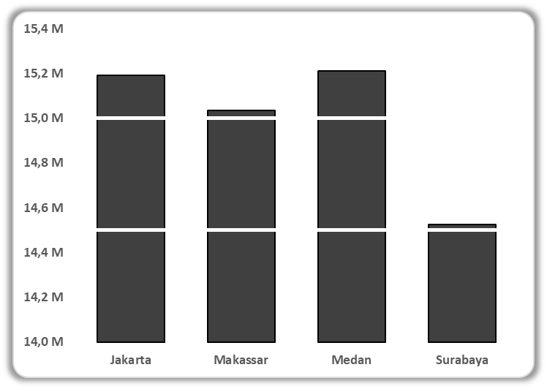

Sum of Total | Column Labels
Row Labels | Aksesoris | Atasan | Bawahan | Gaun | Pakaian Olahraga | Grand Total
Jakarta | 1384203000 | 3929625000 | 2813517000 | 5039952000 | 2023710000 | 15191007000 | 15 M
Makassar | 1401750000 | 3901995000 | 2875893000 | 4891737000 | 1963074000 | 15034449000 | 15 M
Medan | 1410132000 | 3973602000 | 2944440000 | 4901031000 | 1982070000 | 15211275000 | 15 M
Surabaya | 1321647000 | 3806343000 | 2781498000 | 4714158000 | 1901445000 | 14525091000 | 15 M
Grand Total | 5517732000 | 15611565000 | 11415348000 | 19546878000 | 7870299000 | 59961822000 | 60 M

VerticalLines
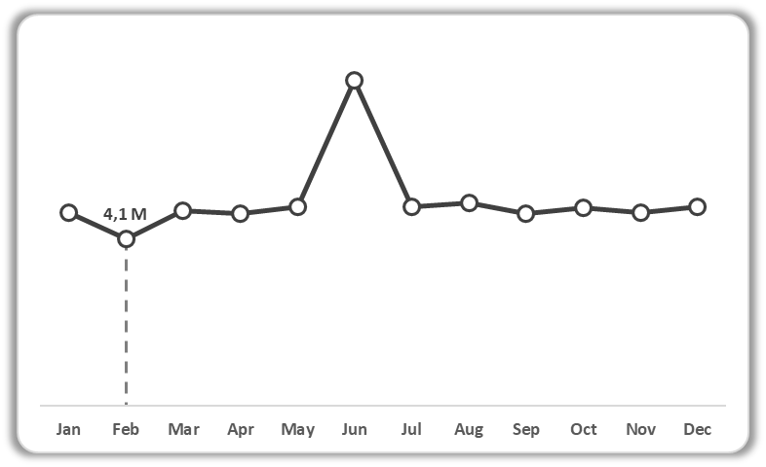
Row Labels | Sum of Total | Row Labels | Sum of Total
Jan | 4721781000 | Jan | 4721781000
Feb | 4082589000 | Feb | 4082589000
Mar | 4768815000 | Mar | 4768815000
Apr | 4692711000 | Apr | 4692711000
May | 4858890000 | May | 4858890000
Jun | 7943226000 | Jun | 7943226000
Jul | 4865133000 | Jul | 4865133000
Aug | 4943376000 | Aug | 4943376000
Sep | 4686954000 | Sep | 4686954000
Oct | 4824009000 | Oct | 4824009000
Nov | 4724394000 | Nov | 4724394000
Dec | 4849944000 | Dec | 4849944000
 |  | Grand Total | 59961822000

4.1 M

BlockShading
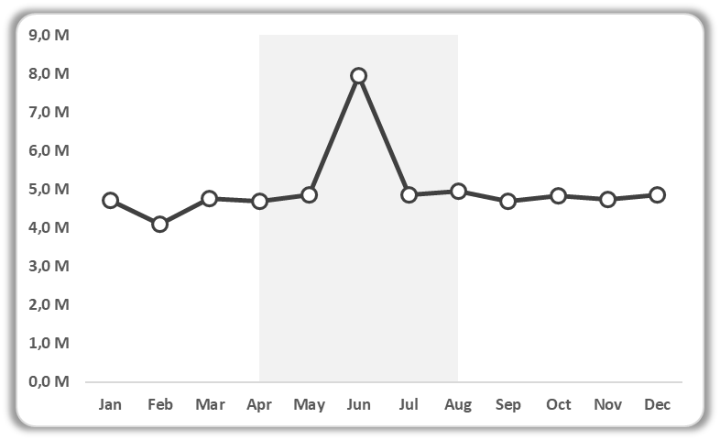

VerticalBullet
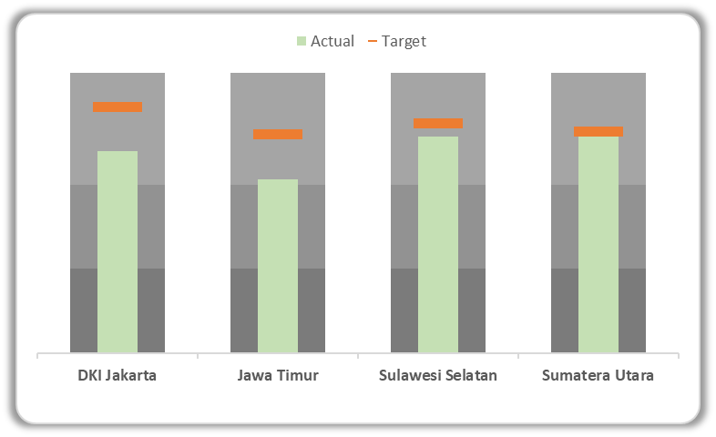
Provinsi | Target | Actual | Level 1 | Level 2 | Level 3
DKI Jakarta | 71% | 64% | 30% | 60% | 100%
Jawa Timur | 75% | 71% | 30% | 60% | 100%
Sulawesi Selatan | 70% | 64% | 30% | 60% | 100%
Sumatera Utara | 72% | 64% | 30% | 60% | 100%

Lollipop


Treemap
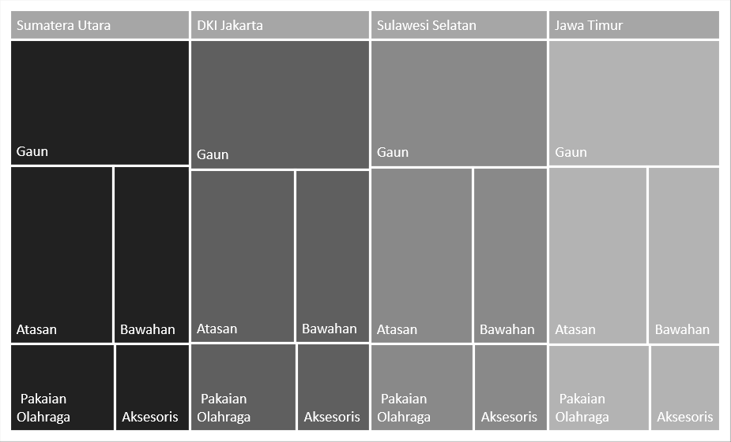

Provinsi | Kategori | Sum of Total | Provinsi | Kategori | Sum of Total
DKI Jakarta | Aksesoris | 1384203000 | DKI Jakarta | Aksesoris | 1384203000
DKI Jakarta | Atasan | 3929625000 | DKI Jakarta | Atasan | 3929625000
DKI Jakarta | Bawahan | 2813517000 | DKI Jakarta | Bawahan | 2813517000
DKI Jakarta | Gaun | 5039952000 | DKI Jakarta | Gaun | 5039952000
DKI Jakarta | Pakaian Olahraga | 2023710000 | DKI Jakarta | Pakaian Olahraga | 2023710000
Jawa Timur | Aksesoris | 1321647000 | Jawa Timur | Aksesoris | 1321647000
Jawa Timur | Atasan | 3806343000 | Jawa Timur | Atasan | 3806343000
Jawa Timur | Bawahan | 2781498000 | Jawa Timur | Bawahan | 2781498000
Jawa Timur | Gaun | 4714158000 | Jawa Timur | Gaun | 4714158000
Jawa Timur | Pakaian Olahraga | 1901445000 | Jawa Timur | Pakaian Olahraga | 1901445000
Sulawesi Selatan | Aksesoris | 1401750000 | Sulawesi Selatan | Aksesoris | 1401750000
Sulawesi Selatan | Atasan | 3901995000 | Sulawesi Selatan | Atasan | 3901995000
Sulawesi Selatan | Bawahan | 2875893000 | Sulawesi Selatan | Bawahan | 2875893000
Sulawesi Selatan | Gaun | 4891737000 | Sulawesi Selatan | Gaun | 4891737000
Sulawesi Selatan | Pakaian Olahraga | 1963074000 | Sulawesi Selatan | Pakaian Olahraga | 1963074000
Sumatera Utara | Aksesoris | 1410132000 | Sumatera Utara | Aksesoris | 1410132000
Sumatera Utara | Atasan | 3973602000 | Sumatera Utara | Atasan | 3973602000
Sumatera Utara | Bawahan | 2944440000 | Sumatera Utara | Bawahan | 2944440000
Sumatera Utara | Gaun | 4901031000 | Sumatera Utara | Gaun | 4901031000
Sumatera Utara | Pakaian Olahraga | 1982070000 | Sumatera Utara | Pakaian Olahraga | 1982070000

Map
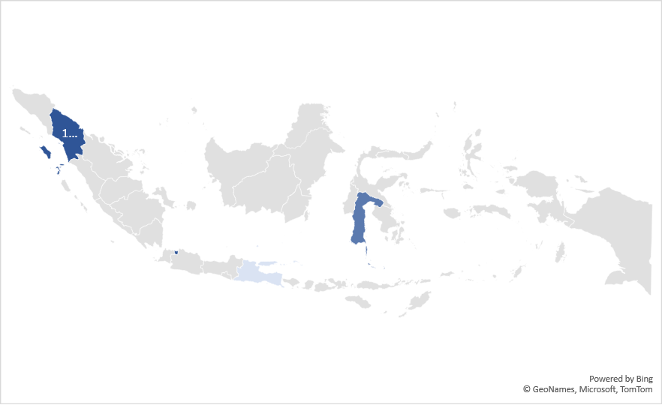
Row Labels | Sum of Total
DKI Jakarta | 15191007000
Jawa Timur | 14525091000
Sulawesi Selatan | 15034449000
Sumatera Utara | 15211275000

Row Labels | Sum of Total
DKI Jakarta | 15191007000
Jawa Timur | 14525091000
Sulawesi Selatan | 15034449000
Sumatera Utara | 15211275000

